Training
STT | Loại hình đào tạo | Hình thức đào tạo | Nội dung khóa học | Thời gian | Đơn giá (VND) | Đơn vị
1 | Đào tạo thiết kế Jega Cloud Design | Đào tạo offline | Khóa học cơ bản về phần mềm thiết kế | 1 ngày | 2,000,000 | Ngày
2 |  |  | Khóa học nâng cao về kỹ năng ứng dụng thiết kế | 1 ngày | 2,000,000 | Ngày
3 |  |  | Cách sử dụng bộ sưu tập để thu hút khách hàng | 1 ngày | 2,000,000 | Ngày
4 | Đào tạo sản xuất và kiểm tra bản vẽ | Đào tạo offline | Khóa học cơ bản về vận hành phần mềm sản xuất | 1 ngày | 2,500,000 | Ngày
5 |  |  | Khóa học nâng cao về kỹ năng kiểm tra | 1 ngày | 2,500,000 | Ngày
6 |  |  | Cách sử dụng hệ thống sản xuất JEGA để nâng cao hiệu quả | 1 ngày | 2,500,000 | Ngày
7 | Đào tạo sử dụng thư viện Enterprise | Đào tạo offline | Đào tạo cách xây dựng và sử dụng thư viện JCD cho doanh nghiệp | 2 ngày | 2,500,000 | Ngày
8 | Nhu cầu đào tạo tùy chỉnh | Hỗ trợ tại chỗ | Tùy chỉnh các khóa đào tạo liên quan theo nhu cầu | Xác nhận qua trao đổi (tối thiểu 5 ngày)
1. Khách hàng chi trả chi phí đi lại, di chuyển và chỗ ở cho các dịch vụ đào tạo offline (nếu phát sinh)
2. Khách hàng cung cấp Địa điểm đào tạo
Vui lòng thông báo trước 1 tuần về nhu cầu sử dụng dịch vụ đào tạo

Customized Cabinets
BẢNG BÁO GIÁ XÂY DỰNG 3D MODEL/MODULE THƯ VIỆN JEGA

Chú ý:
- Bảng báo giá mang tính chất tham khảo, chi phí thực tế sẽ do đội ngũ vận hành JEGA khảo sát và ước tính
- Đối với các sản phẩm quá phức tạp sẽ cần có bản báo giá riêng.
- Chỉ hỗ trợ xây dựng thư viện module/model cho các đơn vị sử dụng Enterprise Package

Loại sản phẩm | Quy cách | Mẫu | Đơn giá (USD)/ mẫu | Đơn giá (VND)/ mẫu | Ghi chú
Vật liệu 2D | Bề mặt gỗ/màu ván Bề mặt đá Loại nẹp cạnh Tấm ốp tường |  | 3 | 75,000
Cửa | Cửa thông thường (cửa nhôm, cửa không tay nắm,..) |  | 25 | 625,000 | Dựa trên số lượng thực tế các thành phần của tấm cửa, một cánh cửa thường có trung bình 7-8 bộ phận. Nếu cửa được nhóm lại từ hơn 8 bộ phận thì quá phức tạp, cần có báo giá riêng.
 | Cửa tiêu chuẩn, với đường nét đơn giản, các đường gờ trang trí đơn giản trên tấm cửa. |  | 37 | 925,000
 | Cửa phức tạp, với đường nét gờ nổi phức tạp. |  | 70 | 1,750,000
Đường viền (mặt bàn, dây đèn, trang trí phía trên/ đế/ giữa, v.v.) | Đường viền đơn giản |  | 9.5 | 238,000
 | Đường viền phức tạp |  | 32 | 800,000
Module tủ | Tủ thông thường hình vuông, thông số kỹ thuật cơ bản |  | 24 | 600,000
 | Tủ có hình dáng phức tạp, với nhiều mức cao thấp khác nhau và kết hợp nhiều hình khối. |  | 30 | 750,000
 | Tủ đựng đồ bằng gỗ tự nhiên và gỗ ghép, cấu trúc phức tạp |  | 45 | 1,125,000
 | Các loại tủ thiết kế thủ công, tủ bếp hút mùi. |  | 50 | 1,250,000
Bộ phận chức năng Bộ phận trang trí | Các bộ phận chức năng thông thường |  | 9.5 | 238,000
 | Bộ phận trang trí thông thường (ván ốp chân tường cơ bản) |  | 48 | 1,200,000
 | Giá để rượu |  | 13 | 325,000
 | Phần trang trí dạng cầu |  | 22 | 550,000
 | Cột phong cách Roman thông thường | 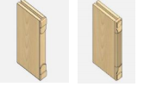 | 36 | 900,000
 | Cột phong cách Roman với chi tiết phức tạp | 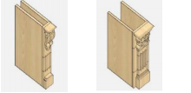 | 70 | 1,750,000
Phần cứng chức năng | Vòi |  | 36 | 900,000
 | Chậu rửa, Bếp nấu, Tủ an toàn |  | 46 | 1,150,000
 | Máy hút mùi, Tủ khử trùng, Giỏ kéo |  | 39 | 975,000
 | Bếp tích hợp |  | 61 | 1,525,000
Tay nắm | Đơn giản |  | 21 | 525,000 | Cần cung cấp bản vẽ chi tiết
 | Phức tạp |  | 26 | 650,000
 | Phức tạp + có các chi tiết chạm khắc |  | 45 | 1,125,000
Tấm ốp tường | Đơn giản |  | 24 | 600,000
 | Phức tạp |  | 36 | 900,000
Cửa trượt | Đơn giản, phẳng, có các đường phân chia cơ bản |  | 40 | 1,000,000
 | Tiêu chuẩn, có những hình lõm, lồi đơn giản hoặc những đường phân chia phức tạp |  | 60 | 1,500,000
 | Phức tạp, có hình dạng lõm và lồi, hoặc phong cách châu Âu với trang trí hoa văn họa tiết. |  | 70 | 1,750,000
Tấm ốp tường hiện đại | Từng đơn vị ốp cơ bản |  | 13 | 325,000
 | Đường nét đơn, phần cứng có hình dạng đơn giản |  | 13 | 325,000
 | Các đường nét phức tạp (hình dạng phức tạp hoặc kết hợp của nhiều hơn hai đường nét) |  | 13 | 325,000
 | Nhóm tường nền đơn giản, không cần thay đổi thông số |  | 60 | 1,500,000 | Các tấm tường được kết hợp cố định, không có tham số điều chỉnh.
 | Nhóm ốp tường phức tạp hơn, cần thay đổi các tham số |  | 180 | 4,500,000 | Nhóm tấm ốp tường có thể thay đổi, cần thay đổi tấm, đường nét, tỷ lệ điều chỉnh, v.v.
Tấm ốp tường Châu Âu | Đường nét cơ bản (mặt bàn, đường viền đèn, đường gờ trên, đường gờ dưới, đường gờ giữa) |  | 9.5 | 238,000
 | Các đường nét phức tạp (mặt bàn, đường đèn, đường gờ trang trí trên, đường gờ chân tường, đường gờ trang trí giữa) |  | 32 | 800,000
 | Các bộ phận trang trí cơ bản |  | 36 | 900,000
 | Các bộ phận trang trí phức tạp |  | 70 | 1,750,000
 | Đường viền của tấm ốp tường là loại đơn giản. |  | 24 | 600,000
 | Tấm ốp tường dạng lõm và lồi với các đường viền ít chi tiết. |  | 36 | 900,000
 | Tấm ốp tường có bề mặt khuôn lồi lõm phức tạp, hoặc đường gờ composite. |  | 50 | 1,250,000
Khung cửa |  |  | 84 | 2,100,000
Mẫu cửa hoàn thiện | Cấu trúc đơn giản, phẳng |  | 48 | 1,200,000
 | Tiêu chuẩn, có các đường nét tạo hình, bề mặt lõm và lồi không quá phức tạp. |  | 64 | 1,600,000
 | Phức tạp, với các đường nét hoặc hoa văn trang trí phức tạp, hình dạng tạo hình lõm và lồi. |  | 78 | 1,950,000
Cửa gỗ | Cấu trúc đơn giản, phẳng | 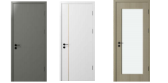 | 48 | 1,200,000
 | Tiêu chuẩn, có các đường nét tạo hình, bề mặt lõm và lồi không quá phức tạp. |  | 64 | 1,600,000
 | Phức tạp, với các đường nét hoặc hoa văn trang trí phức tạp, hình dạng tạo hình lõm và lồi. |  | 78 | 1,950,000
 | Đường viền bọc cửa hình chữ U, tấm bọc cửa, tấm bọc cửa sổ, tấm bọc lối đi. Hình dạng tiêu chuẩn, đường đơn. |  | 64 | 1,600,000
 | Đường viền/nẹp chữ U bọc cửa, tấm ốp cửa, tấm che cửa sổ, tấm che (cho lối đi/ống dẫn). Hình dạng phức tạp, với đường gờ/nẹp trang trí phía trên hoặc khối chân tường | 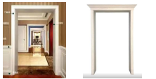 | 78 | 1,950,000
Cánh cửa ẩn | Các khối Modular đơn giản, cửa phẳng, hoặc các tấm cửa và tấm tường với các đường nét đơn giản. |  | 120 | 3,000,000 | Mẫu nhóm tấm cửa, đường viền bao cửa (có thể điều chỉnh thông số)
 | Các khối Modular có hình dạng phức tạp và có đường gờ trang trí phía trên hoặc đế chân tường. |  | 180 | 4,500,000 | Tấm cửa, kết hợp đường viền cửa; Mẫu + tay nắm cửa, tấm đầu cửa, đường chỉ trang trí (các thông số có thể điều chỉnh được)
Các bộ phận, linh kiện cửa gỗ tùy chỉnh | Bộ phận, linh kiện đơn giản |  | 13 | 325,000
 | Bộ phận, linh kiện phức tạp |  | 13 | 325,000
Khóa cửa | Đơn giản + tân thời |  | 36 | 900,000
 | Có đường nét hoa văn đơn giản | 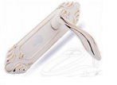 | 45 | 1,125,000
 | Hình dáng phức tạp, có tính chất cổ điển |  | 56 | 1,400,000
Gạch ốp + viền | Gạch lát nền (mặt bằng lát đơn) |  | 1.8 | 45,000
 | Gạch lát nền (trộn lát, nhiều kết cấu/hoa văn) |  | 10 | 250,000
 | Đơn giản, đường đơn |  | 10 | 250,000
 | Phức tạp, đường phức hợp |  | 10 | 250,000
Gạch hoa văn | Đơn giản |  | 13 | 325,000
 | Tiêu chuẩn |  | 16 | 400,000
 | Phức tạp |  | 20 | 500,000
Tùy chỉnh + sửa đổi | Thay đổi màu sắc, giá sản phẩm hoặc thay đổi các chi tiết sản phẩm (các chi tiết đơn giản) | 1. Thay đổi giá sản phẩm (miễn phí 1 lần) 2. Các thay đổi, điều chỉnh sản phẩm do yêu cầu của khách hàng, thay đổi các chi tiết đơn giản | 1.4 | 35,000
Upload 3D model | Mô hình 3D hoàn thiện (nội thất rời, kết cấu,…) |  | Liên hệ | Liên hệ | Tùy thuộc vào độ phức tạp và tính sẵn sàng của dữ liệu Khách Hàng sẽ có báo giá phù hợp.
Hệ thống |  | Xây dựng mẫu báo giá (4 ngày, tùy mức độ phức tạp) | 1200 | 30,000,000 | Dự kiến 4 ngày cho 1 mẫu báo giá sản phẩm. Trường hợp mẫu báo giá đơn giản hoặc có nhiều hơn 1 mẫu sẽ có báo giá cụ thể riêng
 |  | Set-up phụ kiện, cài đặt rule (bản lề, chốt gỗ, etc) | 300 | 7,500,000

Chính sách Hoa hồng
JCD

 | Dựa trên chính sách lương thưởng phúc lợi kinh doanh JCD ban hành theo luồng mail:
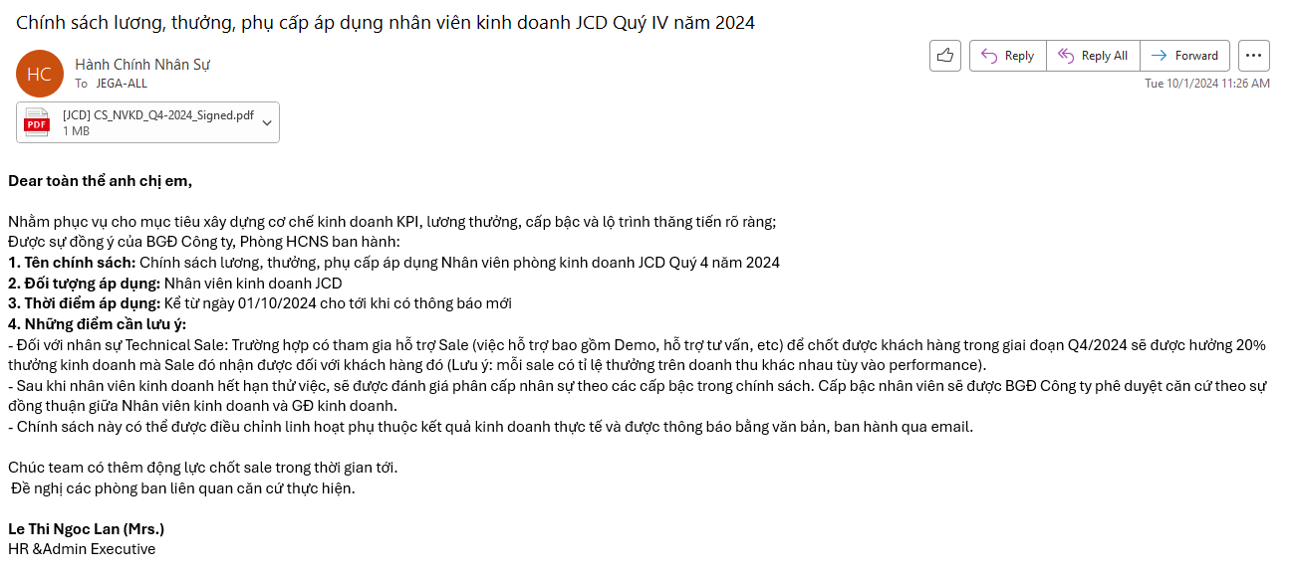

JCF (Lite)

 | Dựa trên chính sách lương thưởng phúc lợi kinh doanh JCF ban hành theo luồng mail:
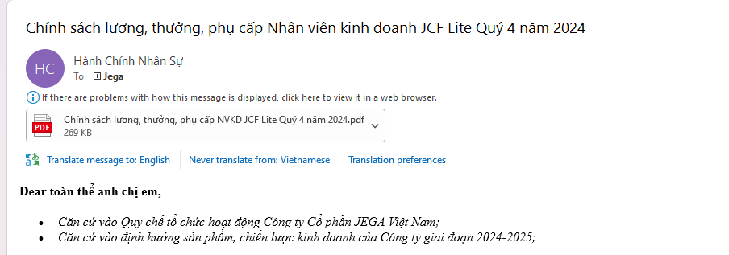

Chính sách phát triển thị trường + CS bán chéo

 | Dựa trên chính sách lương thưởng phúc lợi PTTT ban hành theo luồng mail:

Hoa hồng training

 | Bổ sung điều kiện tính

